상품제안서
스페셜2 리갈패드 A5 박인쇄 | 상품코드: F26335

 |  |  |  |  |  |  | 02-412-0044 | www.easy1.co.kr
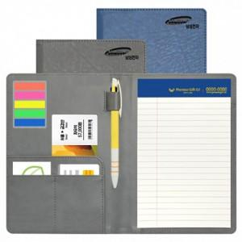

【상세/제작정보】 | 커버,노트인쇄 : 금박,은박,불박 별도문의 볼펜 220 (실크인쇄추가시 별도문의) 인덱스 500 노트색상: 흰색및 노랑 별도 문의

【인쇄/포장옵션】 | / 포장불가능

【공급단가】 | 수량 | 100~ | 300~ | 500~ | 1,000~ | 3,000~
*VAT별도 | 단가 | 4,870원 | 4,790원 | 4,680원 | 4,560원 | 4,480원

【상품 URL】 | https://easy1.co.kr:443/src/goods_detail.php?gdno=26335

